Пропозиція_товари
Додаток №2 до Запиту 2855МН
 | Форма цінової пропозиції

(Назва Учасника), надає свою пропозицію щодо участі в тендері на закупівлю дитячих наборів першої психологічної допомоги.
Відомості про підприємство |  |  |  | Повне найменування учасника – суб’єкта господарювання
 |  |  |  | Ідентифікаційний код за ЄДРПОУ або реєстраційний номер облікової картки платника податків
 |  |  |  | Реквізити (адреса - юридична та фактична, телефон, факс, телефон для контактів, e-mail, розрахунковий рахунок)
Відомості про особу (осіб), які уповноважені представляти інтереси Учасника |  |  |  | (Прізвище, ім’я, по батькові, посада, контактний телефон).
Допускаються будь-які аналоги з технічними та функціональними характеристиками не гірше наведених Учаснику необхідно вказати модель (торгову марку), виробника та детально зазначати технічні характеристики продукції у відповідності до параметрів та вимог технічного опису даної таблиці (у разі пропозиції аналогу) та обов’язково надати фото. Учасник зобов’язаний забезпечити належну групову упаковку Товару, аби уникнути пошкодження, забруднення або деформації під час транспортування та зберігання. Маркування кожного контейнеру має містити інформацію з Додатку №5, а саме: назва організації, назва ТМЦ, кількість. Очікувана дата поставки товарів: до 25 календарних днів з моменту укладання договору, але не пізніше 25.05.2026 року. Місце поставки товарів: згідно розподілу в Додатку №5( точні адреси та контакти будуть надані переможцю конкурсу під час укладання Договору). Перед укладанням Договору переможець закупівлі має надати демонстраційний зразок набору. Всі витрати пов'язані з наданням зразку мають бути включені у вартість цінової пропозиції. Після оцінки зразок буде повернуто для включення в загальний тираж.
ВСІ ТОВАРИ МАЮТЬ БУТИ БЕЗПЕЧНИМИ ДЛЯ ДІТЕЙ, НЕ МАТИ СТОРОННІХ ЗАПАХІВ ТА ШКІДЛИВИХ РЕЧОВИН.
№ п/п | Запит** |  |  | Пропозиція |  | Од. вимірювання | Кількість | Ціна, за одиницю, (з урахуванням всіх податків і зборів) * | Вартість, грн., (з урахуванням всіх податків і зборів) *

 |  |  |  | (вказати модель (торгову марку), виробника, параметри, характеристики продукції та зображення)
 | Найменування | Зображення | Технічні характеристики та опис | Зображення | Технічні характеристики та опис
1 | Вологі серветки "Сніжна панда" або аналог |  | Тип: антибактеріяльні без спирту Матеріал: віскоза-поліестер Колір: білий ( нефарбовані) Країна виробник: Україна Кількість в упаковці: 100-150 шт |  |  | уп | 4 |  | 0.00
2 | Серветки паперові "Сніжна панда" або аналог |  | Тип: Серветки сухі паперові Набір: не менше 5 упаковок В 1 упаковці від 150 шт. Щільність: двошарові Колір: білий( нефарбовані) Країна виробник : Україна |  |  | уп | 1 |  | 0.00
3 | Серія книг "Славетна п’ятірка" (комплект із 5 книг) |  | Тип: паперова книга; Обкладинка: тверда; Формат: 145*215(+- 5 мм) мм; Мова: українська; Автор: Інід Блайтон; Перекладач: Лесь Герасимчук; Призначення: для дітей 9-12 років; Книга 1: "П'ятеро на острові скарбів" Книга 2: "Нові пригоди славетної п'ятірки" Книга 3: "П'ятеро тікають разом" Книга 4: "П'ятеро рушають до Вершини контрабандистів" Книга 5: "П'ятеро шукачів пригод у фургонах" Допускаються інші книги з цієї серії. |  |  | к-т | 1 |  | 0.00
4 | Серія книг "Корисні казки" (комплект із 4 книг) |  | Тип: паперова книга; Обкладинка: тверда; Формат: 165*235(+- 5 мм) мм; Мова: українська; Автор: Олена Йігітер; Призначення: для дітей 3-8 років; Книга 1. "Як подолати страхи?" Книга 2. "Як навчитися дружити?" Книга 3. "Правила етикету" Книга 4. "Навіщо бути ввічливим?" Допускаються інші книги з цієї серії. |  |  | к-т | 1 |  | 0.00
5 | Дитячий конструктор 1 |  | Призначення: для дітей від 3-х років; Кількість деталей: від 150; Розмір деталей: 5,5*7,5(+- 1 см) см; Матеріал: пластик; Колір: різнокольоровий; Пакування: в упаковці/коробці/мішечку |  |  | уп. | 1 |  | 0.00
6 | Дитячий конструктор 2 |  | Призначення: для дітей від 3-х років; Кількість деталей: від 170; Матеріал: пластик; Колір: різнокольоровий; Виробник: ТехноК або аналог; Пакування: в упаковці/коробці/мішечку |  |  | уп. | 1 |  | 0.00
7 | Дитячий конструктор 3 |  | Призначення: для дітей від 3-х років; Кількість деталей: від 800; Складові: трубки,з'єднувачі,палички і т.п. Матеріал: пластик; Колір: різнокольоровий; Пакування: в упаковці/коробці/мішечку |  |  | шт | 1 |  | 0.00
8 | Настільна гра "ХТО Я?" |  | Тип гри: вікторина; Формат: карткова; Мова: українська; Виробник: Danko Toys або аналог; |  |  | шт | 1 |  | 0.00
9 | Папір А4 500 листів |  | Фрмат: А4; Щільність паперу: 80 г/м2; Клас: В; Кількість аркушів в упаковці: 500 Колір: білий |  |  | уп | 1 |  | 0.00
10 | Палітра для малювання |  | Кількість: відділень для фарб: від 10 шт.; Форма: зручна для тримання в руці( з отвором для пальця); Розмір: 16-25 см; |  |  | шт | 5 |  | 0.00
11 | Набір кольорових олівців |  | Кількість кольорів: від 24; Матеріал корпусу: дерево; Грифелі: якісні, з гарною передачею кольору; В упаковці; Виробник: Kite або аналог |  |  | уп. | 10 |  | 0.00
12 | Набір двостороннього кольорового паперу |  | Формат: А4; Щільність паперу: 80 г/м2; Вид: двосторонній; Колір: різнокольоровий; Кількість аркушів: від 15 Виробник: Kite або аналог |  |  | уп | 5 |  | 0.00
13 | Набір фломастерів |  | Тип основи: водна; Кількість кольрів: від 18; Властивості: яскраві кольори; В упаковці; Виробник: Kite або аналог |  |  | шт | 10 |  | 0.00
14 | Набір тактильних сенсорних м'ячиків | 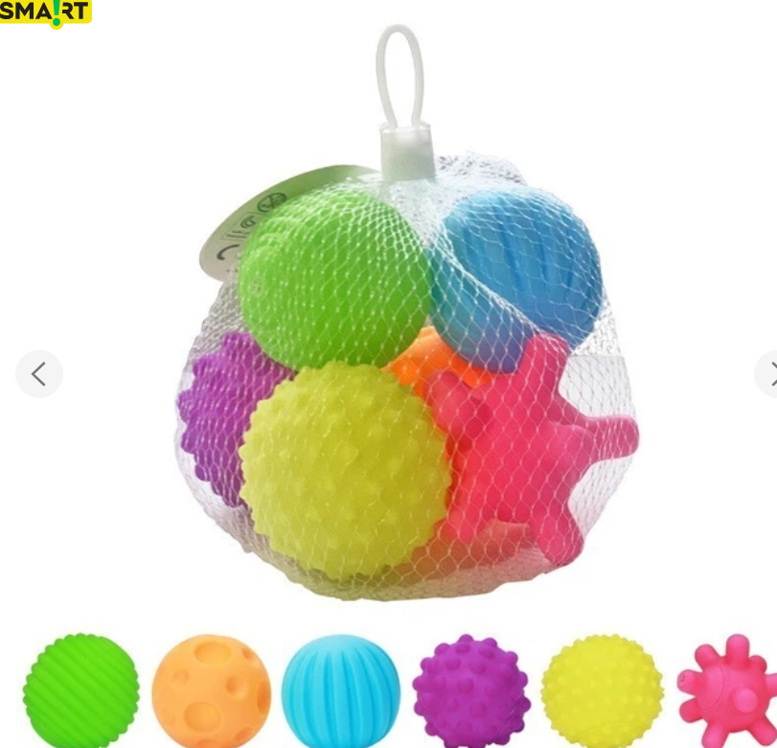 | Кількість предметів: від 6 шт.; Форма: різна; Призначення: для дітей від народження; Колір: різнокольорові; Властивості: м'які, безпечні, якісні |  |  | шт | 5 |  | 0.00
15 | Клей канцелярський олівець |  | Тип: ПВА; Форма: олівець; Ємність: від 15 г; Виробник: Buromax або аналог; Важливо: збережені клейкі властивості, мінімум 24 місяці до закінчення терміну придатності |  |  | шт | 10 |  | 0.00
16 | Ножиці дитячі безпечні |  | Тип: дитячі, безпечні; Довжина: 130-150 мм; Додатково: лінійка; Матеріал рукоятки: пластик; Матеріал лез: нержавіюча сталь |  |  | шт | 10 |  | 0.00
17 | Набір олівців графітних |  | Вид: графітні; Твердість грифеля: HB; Кількість в упаковці:від 12 шт.; З гумкою для стирання; Матеріал корпусу: дерево |  |  | шт | 2 |  | 0.00
18 | Фарба гуаш |  | Кількість кольорів в упакосці: від 9 шт; Ємність однієї банки: 10-15 мл; Важливо: без різкого запаху, безпечні, не засохші, не розслоєні; мінімум 24 місяці до закінчення терміну придатності |  |  | уп | 5 |  | 0.00
19 | Набір пензликів |  | Ворс: натуральний; Кількість пензлів в наборі:від 5 шт.; Розміри в наборі: №1,2,3,4,5; Призначення: для гуаші, акварелі |  |  | шт | 5 |  | 0.00
20 | Стакан непроливайка |  | Матеріал: пластик; Тип: одинарний; |  |  | шт | 10 |  | 0.00
21 | М'яч гумовий |  | Діаметр: 9-10 дюймів (близько 23-25 см) Матеріал: високоякісна і безпечна гума |  |  | шт | 5 |  | 0.00
22 | Набір водних розмальовок |  | Вид: водна розмальовка; Кількість розмальовок в наборі: від 6 шт. на різну тематику; Кількість сторінок в одній розмальовці: від 8; Виробник: Кристал Бук або аналог |  |  | уп | 2 |  | 0.00
23 | Набір Віммельбух-розмальовок |  | Тип: Віммельбух-розмальовка або аналог; Кількість розмальовок в комплекті:від 4 шт. на різну тематику; Кількість сторінок в 1 розмальовці: від 16 Виробник: Crystal Book або аналог; |  |  | уп | 2 |  | 0.00
24 | Настільна гра "UNO" |  | Виробник: Wild або аналог; Кількість карток: 110-120 шт; Мова: українська; Складові: картки, правила гри, упаковка |  |  | шт | 1 |  | 0.00
25 | Настільна гра "Джанга" |  | Кількість деталей: від 60 шт.; Матеріал деталей: дерево; Виробник: Strateg або аналог |  |  | шт | 1 |  | 0.00
26 | Набір: шахи, нарди, шашки |  | Ігри в наборі: шахи, шашки, нарди; Розмір дошки: від 35 на 35 см(+-2 см); Упаковка: футляр; Матеріал: дерево; Складові комплекту: дошка шахматна, фішки для шашок та нард, шахматні фігури, кості 2 шт |  |  | шт | 1 |  | 0.00
27 | Настільна гра "Встигни за 6 секунд" |  | Мова: українська; Комплектація гри: картонні гральні карти — 220 шт., інструкція — 1 шт., ігрове поле — 1 шт., пісочний годинник — 1 шт., кубик — 1 шт.; Рекомендований вік: 10+ |  |  | шт | 1 |  | 0.00
28 | Настільна гра "Dobble Spot it!"+ правила українською |  | Мова: українська; Комплектація: 55 карток, правила гри українською, упаковка |  |  | шт | 1 |  | 0.00
29 | Розмальовка велика дитяча |  | Виробник: Pasportu або аналог; Зображення: Піратська карта або аналог; Матеріал: матовий фотопапір дя малювання; Розмір; від 60*100 см |  |  | шт | 10 |  | 0.00
30 | Набір для творчості |  | Матеріал: Пухнастий синельний дріт; Довжина: від 30 см; Колір: різний; Кількість в упаковці: від 50шт |  |  | уп | 2 |  | 0.00
31 | Набір пазлів 1 |  | Виробник: Spin Master або аналог; Серія: Paw Patrol Пригоди Цуценят або аналог; Кількість деталей: 550-600; Матеріал: картон; Розмір упаковки: 28 х 25 х 10 см; Призначення: для дітей 4-8 років; Комплект: від 12 пазлів в упаковці |  |  | шт | 1 |  | 0.00
32 | Набір пазлів 2 |  | Виробник: Dodo або аналог; Серія: Тварини (Диво-звірі у лісі, Спекотна Африка, Сільські пригоди, Підводний світ) або аналог; Кількість елементів: 60-100; Матеріал: картон; Кількість пазлів в упаковці: від 4-х; Розмір готової картинки: орієнтовно 32х23 см |  |  | шт | 1 |  | 0.00
33 | Комплект настільних ігор "Розкажи мені все" |  | Тип: психологічна гра; Кількість ігор в комплекті: від 3 шт.: 1. "Відверті розмови"; 2. "Розкажи мені свою історію"; 3. "Наодинці з дитиною" Комплектація: 50 карток, правила гри; Мова: українська |  |  | шт | 1 |  | 0.00
34 | Чинка з контейнером |  | Матеріал: пластик; Виробник: Buromax або аналог |  |  | шт | 10 |  | 0.00
35 | Набір воскових олівців |  | Кількість кольорів в упаковці: від 10; Матеріал корпусу: натуральний віск + нетоксичні пігменти; Виробник:Zibi або аналог; |  |  | уп | 5 |  | 0.00
36 | Ігровий парашут |  | Діаметр: 3 - 4 м Матеріал: нейлон; Виробник: Gonge або аналог; Упаковка: чохол |  |  | шт | 1 |  | 0.00
37 | Гумка канцелярська |  | Виробник:Buromax або аналог; Матеріал: Синтетичний каучук; Без фталатів; Орієнтовний розмір: 26x18x8(+-1 см) мм |  |  | шт | 10 |  | 0.00
38 | Комплект пальчикових ляльок |  | Кількість елементів в наборі: від 10 шт.; Матеріал: текстиль; Тематика: тварини, казкові герої |  |  | уп | 1 |  | 0.00
39 | Набір розмальовок по номерах |  | Кількість розмальовок в комплекті: від 4 шт.; Виробник: ZiBi Kids Line або аналог; Кількість сторінок в розмальовці: від 12; Щільність паперу: від 100 г/м2; Призначення: для дітей 4-8 років |  |  | уп | 2 |  | 0.00
...
 |  |  |  | (вказати модель (торгову марку), виробника, параметри, характеристики продукції та зображення)
42 | Поп-іт (антистрес) |  | Форма: серце; Колір: яскравий, кольоровий; Розмір: від 20 см; Матеріал: силікон |  |  | шт | 10
43 | Набір кольорового картону (комплект 2 упаковки) |  | Формат: А5; Колір; різний; Вид: двосторонній; Дві упаковки по 9 аркушів |  |  | шт | 2
44 | Іграшка-антистрес |  | Розмір: 5-10 см; Тип: сквіші; Вид: тваринка,яка викликає позитивні емоції; Виробник: Shantou Jinxing або аналог |  |  | шт | 10
45 | Стікерпак з наклейками |  | Формат: А5 Набір: від 4 аркушів з різними клейкими стікерами; Матеріал: самоклеючий папір; Серія: Щенячий (собачий) патруль, Paw Patrol - Скай, Еверест, Трек, Маршал, Гонщик, Райдер або аналог |  |  | шт | 5
46 | Папка-планшет |  | Папка-планшет з кліпсою; Орієнтація: вертикальна; Формат: А4 |  |  | шт | 10
47 | Жилет-ремінь світловідбиваючий |  | Виробник: Lavita або аналог; Колір: салатовий/лимонний світловідбивний; Вид: жилет-ремінь сигнальний; Розмір: XL або L; З можливістю регулювання розмірів по висоті та ширині |  |  | шт | 20
48 | Ліхтарик кишеньковий |  | Тип лампи: Led; Живлення: не більше 3-х батарейок ААА або аналог; Додатково: з функцією зуму |  |  | уп | 5
49 | Світловідбиваючий браслет |  | Тип: світловідбивний; Розмір: від 30 х 3см; Комплект: 3 шт; Колір: неоновий жовтий/зелений |  |  | к-т | 20
50 | Дитячий килимок |  | Матеріал: пінопласт; Тип: килим-пазл; Розмір: від 150*200 см; Товщина: від 0,9 см; Вид: двосторонній; Тематика: діаграма зросту, укр. або англ. Алфавіт, правила дорожнього руху, гра; Колір: яскравий; Призначення: для дітей від народження; Упаковка: сумка для транспортування; Виробник: Ecotoys EVA або аналог |  |  | шт | 2
51 | Ігрові картки ТЧХУ |  | Формат: А5; Матеріал: папір 350г/м2; Друк: 4+4; Ламінація: матова 25 мкн 1+1; Кількість поліс: 50( різних); Кількість карток: 25 шт; Упаковка: прозора/напівпрозора папка-конверт на кнопці для кожного набору; Друк згідно візуальних стандартів ТЧХУ ( Додаток №3) Макет надається замовником переможцю конкурсу під час підписання Договору. |  |  | компл. | 5
52 | Бокс-контейнер | 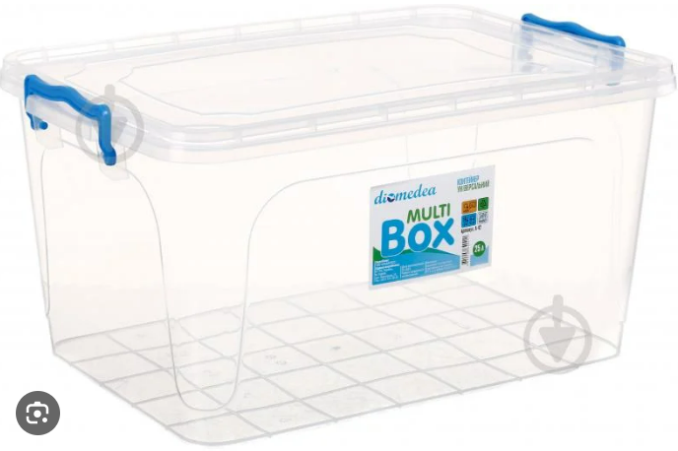 | Матеріал: прозорий пластик; З кришкою на защіпках; Призначення: має вільно вміститись весь повний дитячий набір; Можлива комплектація одного набору в два контейнери по принципу розділення: поліграфія, ігрові товари; Додатково: можливі відділення для організації складових набору; Всі товари мають бути надійно запаковані для транспортування та для уникнення пошкоджень один об одний. |  |  | уп | 1
Вартість одного набору, грн. |  |  |  |  |  |  |  | 0.00
Загальна вартість пропозиції( 45 наборів), грн. |  |  |  |  |  |  |  | 0.00
* Товариство Червоного Хреста України є громадською неприбутковою організацією і просить надати максимальні знижки на товар/послуги, вказані у ціновій пропозиції.
** Закупівля здійснюється одним лотом.
Примітка: вартість одиниці продукції та загальну вартість пропозиції потрібно заповнювати у гривнях, зазначаючи цифрове значення, яке має не більше двох знаків після коми.
Умови оплати: _______ (обов’язково заповнити!)
Термін поставки товару, календарних днів_______ (обов’язково заповнити!)
Ми погоджуємось, що всі витрати, пов’язані з маркуванням, пакуванням, доставкою товару, завантажувально-розвантажувальними роботами здійснюються за рахунок Постачальника за наданою адресою в Запиті.
Ми погоджуємося та ознайомлені з умовами типового Договору ТЧХУ (Додаток №4 до Запиту).
Ми погоджуємося з умовами, що Замовник має право розділити дану закупівлю між декількома постачальниками за умови наявності більш вигідних умов на різні позиції.
...

